Hoja1
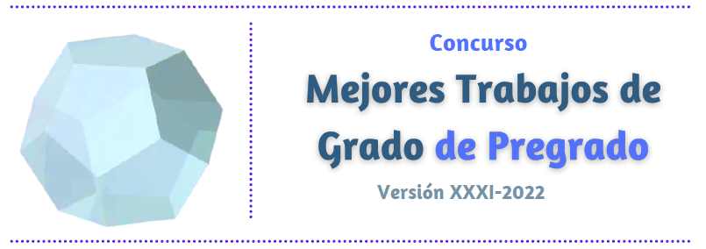

FORMULARIO DE INSCRIPCIÓN

Favor diligenciar completamente antes de imprimir

INFORMACIÓN GENERAL:

Sede |  | Facultad |  |  | Programa Curricular:

Título del Trabajo de Grado:

Seudónimo:

Período académico en el cual se calificó el trabajo de grado: |  |  |  | 2021-I |  | 2021-II

Reconocimeinto | Calificación 5.0 |  | Premiado en evento nacional |  |  | Premiado en evento internacional

INFORMACIÓN SOBRE EL(LOS) DIRECTOR(ES):
Nombre completo:

Facultad: |  | Departamento o Escuela: |  |  |  | Sede:

Correo electrónico:

Nombre completo:

Facultad: |  | Departamento o Escuela: |  |  |  | Sede:

Correo electrónico:

Nombre completo:

Facultad: |  | Departamento o Escuela: |  |  |  | Sede:

Correo electrónico:

INFORMACIÓN SOBRE EL(LOS) AUTOR(ES):

Nombre completo |  |  |  | Documento de identidad No.

Teléfono fijo: |  |  |  | Celular:

Correo electrónico:

Nombre completo |  |  |  | Documento de identidad No.

Teléfono fijo: |  |  |  | Celular:

Correo electrónico:

Nombre completo |  |  |  | Documento de identidad No.

Teléfono fijo: |  |  |  | Celular:

Correo electrónico:

Nombre completo |  |  |  | Documento de identidad No.

Teléfono fijo: |  |  |  | Celular:

Correo electrónico:
Si su Trabajo de Grado fuera recomendado por el Consejo de Facultad para representar a la Universidad Nacional de Colombia en el Concurso Nacional Mejores Trabajos de Grado Otto de Greiff

¿Estaría de acuerdo en participar? |  | Si |  | No

En caso de una respuesta afirmativa, señale en cuál de las siguientes áreas del concurso se ubica mejor su trabajo, según la temática desarrollada:

I. Ciencias naturales
II. Ciencias sociales
III. Tecnologías apropiadas
IV. Desarrollo sostenible y medio ambiente
V. Creatividad y expresión en artes y letras
VI. Ciencias de la Salud

Muchas gracias. En caso de ser seleccionado para representar a la Universidad Nacional de Colombia en el Concurso Nacional Mejores Trabajos de Grado Otto de Greiff nos comunicaremos con usted a su correo electrónico.

